Úvod
 |  | Dále

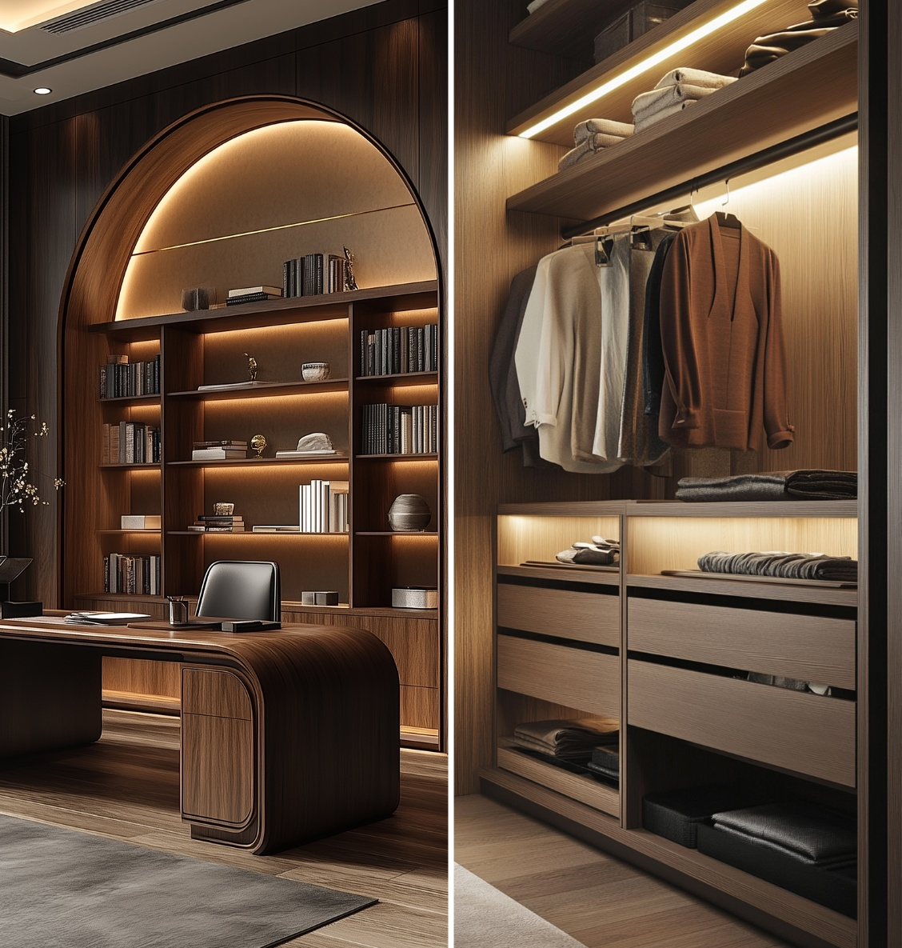

 | StrongLumio

 | Výroba LED sestav na míru

Verze 1.0

Sestava1
 |  |  | Sestava 1 |  |  |  |  |  |  |  |  |  |  | Úvod

 | Sestava 1 |  |  |  | Sestava 2 |  | Sestava 3 |  |  | Sestava 4

 | Definujte profil: |  |  |  |  |  |  | povrchová |  |  |  |  |  | k zafrézování
 |  |  |  |  |  |  |  | Begton |  |  | Surface |  |  | Begtin
 |  |  |  |  |  |  |  | 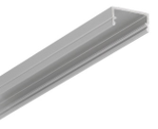 |  |  | 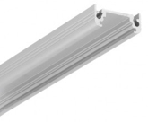 |  |  | 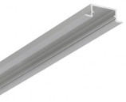

 | Montáž:

 | Barva:

 | Profil:
 |  |  |  |  |  |  |  |  |  |  |  |  |  | 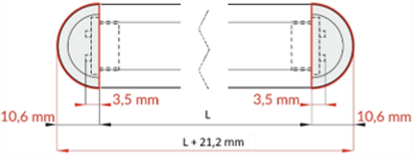
 | Délka (mm):

 | Množství (ks):

 | Koncovka:

 | Množství koncovek (páry):
 |  |  |  |  |  |  |  | rohová |  |  |  |  |  | k zafrézování
 |  |  |  |  |  |  |  | Corner |  |  | Cabi |  |  | Groove
 |  |  |  |  |  |  |  | 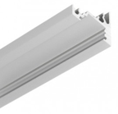 |  |  | 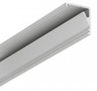 |  |  | 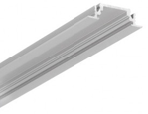
 | Krycí lišta:

 | Délka (mm):

 | Množství (ks):
 |  |  |  |  |  |  |  | 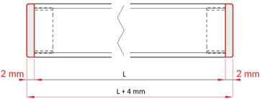 |  |  |  |  |  | 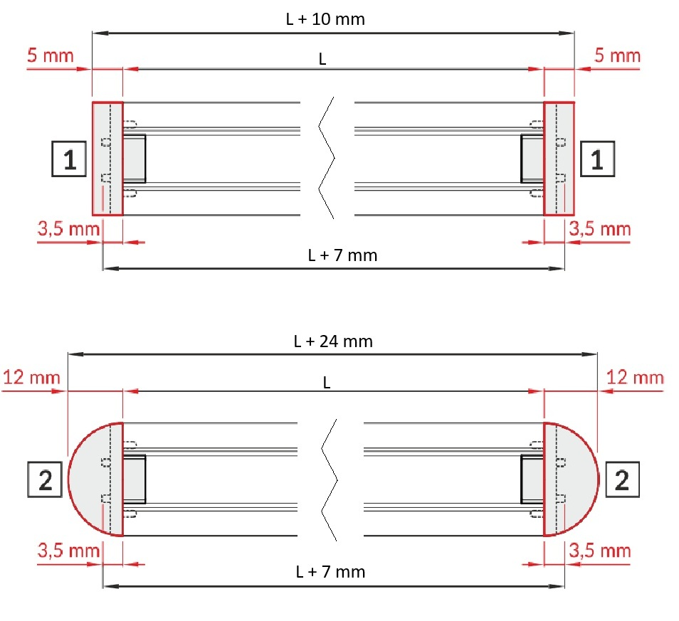
 | Montáž profilu:

 | Definujte tvar sestavy:

 |  |  |  |  |  |  |  |  |  |  | A | A | B

 |  |  | Tvar sestavy:
 |  |  |  |  |  |  |  |  |  |  |  |  |  |  | D
 |  |  | Bude přerušený led pásek?

 |  |  | Umístění napájení:
 |  |  |  |  |  |  |  |  |  |  |  |  |  |  | C
 | Chcete profily krátit na míru?

 |  |  |  |  |  |  |  |  |  |  |  |  |  |  | C
 | Definuj délky: |  |  | A: |  | C:
 | Zadávejte celkovou vnější délku vč. koncovek |  |  | B: |  | D: |  | mm
 |  |  |  |  |  | F:

 | LED pásek: |  |  |  |  | Standard |  |  |  |  | COB

 | Napětí:

 | Typ led pásku:

 | Teplota LED pásku:
 |  |  |  |  |  |  |  |  |  |  | Teplota LED pásku:
 | Svítivost:
 |  | pozn: pro osvětlení pracovní desky stačí vysoká svítivost

 | LED pásek:

0

 | Ovládání: |  |  |  |  |  |  |  |  |  |  |  |  |  |  | Přehled ovladačů zde:

 | Způsob ovládání sestavy:

 | Jednotka:

 |  | Pro pokračování vyplňte pole Počet sestav níže.

 |  | Pokud chcete jiný způsob zapojení, využijte níže pole pro poznámku a přiložte nákres k objednávce.

 |  | Pro pokračování vyplňte pole Počet sestav níže.
 | Počet sestav: |  |  |  |  |  |  |  | Sestava 2 |  |  | Sestava 3 |  |  | Sestava 4

Ovlad
 |  | Přehled ovladačů |  |  |  |  |  |  |  |  | Úvod

Sestava 1 |  |  |  | Sestava 2 |  | Sestava 3 |  |  | Sestava 4

Přehled ovladačů v profilu:

342513 | StrongLumio dotykový senzor s pružinou do profilu, 12-24V 8A |  |  | 507818 | StrongLumio flexibilní dotykový vypínač/stmívač do alu profilu | 312317 | StrongLumio LED mechanický vypínač 12/24V do profilů, 90W/180W |  | 405195 | StrongLumio bezdotykový senzor do profilu CCT, 12-24V 8A

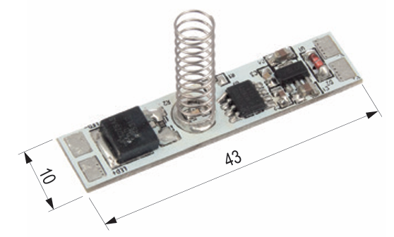
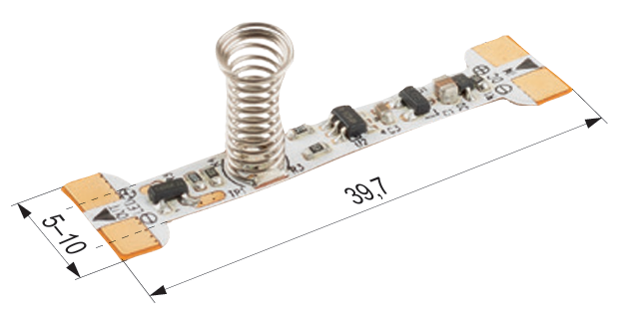
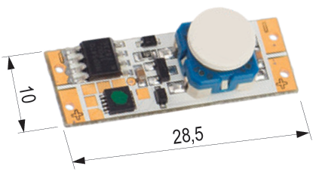
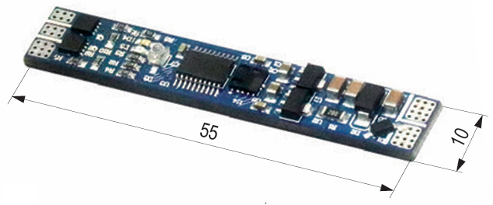

https://www.demos24plus.com/product/342513 |  |  |  | https://www.demos24plus.com/product/507818 |  | https://www.demos24plus.com/product/312317 |  |  | https://www.demos24plus.com/product/405195

215666 | StrongLumio LED vypínač/stmívač do profilu 12/24V, žlutá kontrolka |  |  |  |  |  |  | https://www.demos24plus.com/product/215666
215772 | StrongLumio LED vypínač/stmívač do profilu 12/24V, modrá kontrolka |  |  |  |  |  |  | https://www.demos24plus.com/product/215772
392223 | StrongLumio LED vypínač/stmívač do profilu 12/24V, bez LED kontrolky |  |  |  |  |  |  | https://www.demos24plus.com/product/392223

Přehled ovladačů mimo profil:

342516 | StrongLumio zafrézovací vypínač/stmívač 12-24V 4A konektory Mini, černá |  |  |  |  |  |  | https://www.demos24plus.com/product/342516
342517 | StrongLumio zafrézovací vypínač/stmívač 12-24V 4A konektory Mini, bílá |  |  |  |  |  |  | https://www.demos24plus.com/product/342517
405197 | StrongLumio zafrézovací vypínač/stmívač 12-24V, 4A konektory Mini, stříbrná |  |  |  |  |  |  | https://www.demos24plus.com/product/405197

405199 | StrongLumio povrchový vypínač/stmívač 12-24V, 4A konektory Mini, černá |  |  | 405917 | StrongLumio bezdotykový vypínač/stmívač alu, 12/24V 48/96W 4A Mini, bílá | 374370 | StrongLumio bezdotykový vypínač plast, 12-24V, 4A konektory Mini |  | 405198 | StrongLumio podpovrchový vypínač/stmívač 12-24V, 4A konektory Mini, bílá

405200 | StrongLumio povrchový vypínač/stmívač 12-24V, 4A konektory Mini, bílá |  |  | 405918 | StrongLumio bezdotykový vypínač/stmívač alu, 12/24V 48/96W 4A Mini, černá
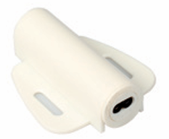
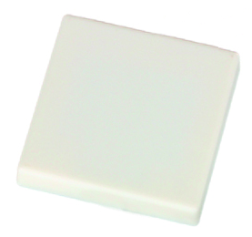
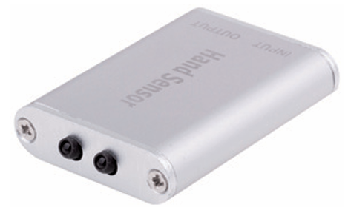
405201 | StrongLumio povrchový vypínač/stmívač 12-24V, 4A konektory Mini, stříbrná

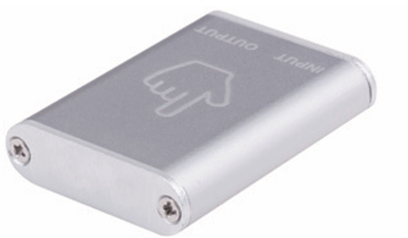

https://www.demos24plus.com/product/405199 |  |  |  | https://www.demos24plus.com/product/405917
https://www.demos24plus.com/product/405200 |  |  |  | https://www.demos24plus.com/product/405918 |  | https://www.demos24plus.com/product/374370 |  |  | https://www.demos24plus.com/product/405198
https://www.demos24plus.com/product/405201

Přehled ovladačů bezdrátové kinetické:

535065 | StrongLumio bezdrátový vypínač samonapájecí kulatý bílý |  |  |  |  | 546642 | StrongLumio bezdrátový vypínač samonapájecí 35mm k zafrézování bílý
535066 | StrongLumio bezdrátový vypínač samonapájecí kulatý černý |  |  |  |  | 546647 | StrongLumio bezdrátový vypínač samonapájecí 35mm k zafrézování černý
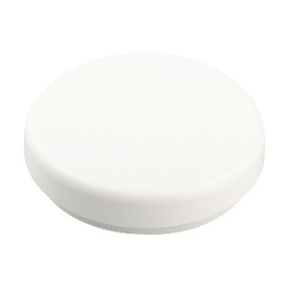
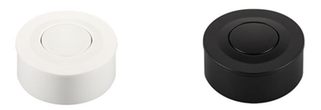

https://www.demos24plus.com/product/535065 |  |  |  |  |  | https://www.demos24plus.com/product/546642
https://www.demos24plus.com/product/535066 |  |  |  |  |  | https://www.demos24plus.com/product/546647

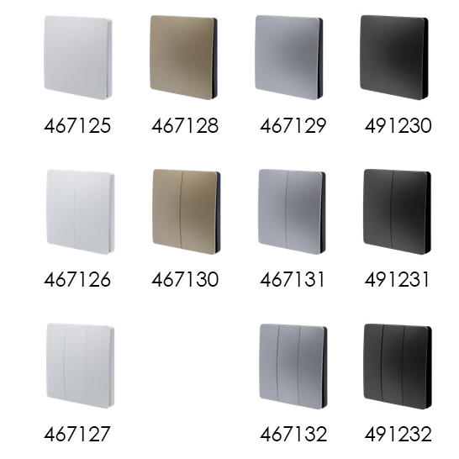
467125 | StrongLumio bezdrátový vypínač samonapájecí - 1 tlačítko bílá |  |  |  |  |  |  |  | https://www.demos24plus.com/product/467125
491230 | StrongLumio bezdrátový vypínač samonapájecí - 1 tlačítko černá |  |  |  |  |  |  |  | https://www.demos24plus.com/product/491230
467129 | StrongLumio bezdrátový vypínač samonapájecí - 1 tlačítko stříbrná |  |  |  |  |  |  |  | https://www.demos24plus.com/product/467129
467128 | StrongLumio bezdrátový vypínač samonapájecí - 1 tlačítko zlatá |  |  |  |  |  |  |  | https://www.demos24plus.com/product/467128
467126 | StrongLumio bezdrátový vypínač samonapájecí - 2 tlačítka bílá |  |  |  |  |  |  |  | https://www.demos24plus.com/product/467126
491231 | StrongLumio bezdrátový vypínač samonapájecí - 2 tlačítka černá |  |  |  |  |  |  |  | https://www.demos24plus.com/product/491231
467131 | StrongLumio bezdrátový vypínač samonapájecí - 2 tlačítka stříbrná |  |  |  |  |  |  |  | https://www.demos24plus.com/product/467131
467130 | StrongLumio bezdrátový vypínač samonapájecí - 2 tlačítka zlatá |  |  |  |  |  |  |  | https://www.demos24plus.com/product/467130
467127 | StrongLumio bezdrátový vypínač samonapájecí - 3 tlačítka bílá |  |  |  |  |  |  |  | https://www.demos24plus.com/product/467127
491232 | StrongLumio bezdrátový vypínač samonapájecí - 3 tlačítka černá |  |  |  |  |  |  |  | https://www.demos24plus.com/product/491232
467132 | StrongLumio bezdrátový vypínač samonapájecí - 3 tlačítka stříbrná |  |  |  |  |  |  |  | https://www.demos24plus.com/product/467132

Přehled ovladačů bezdrátové na baterii:

467118 | StrongLumio dálkový ovladač RF univerzální 2 v 1 |  |  | 467120 | StrongLumio dálkový ovladač otočný DIM/CCT/RGB/RGBW - 1 zóna | 284572 | StrongLumio Power dálkový ovladač/stmívač 1x25A |  | 223823 | StrongLumio RF dálkový vypínač/stmívač 12V/24V

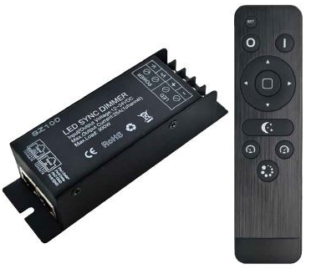
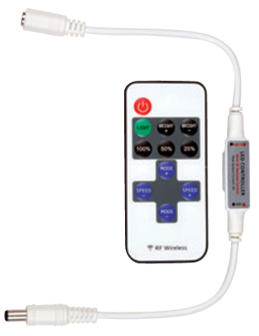
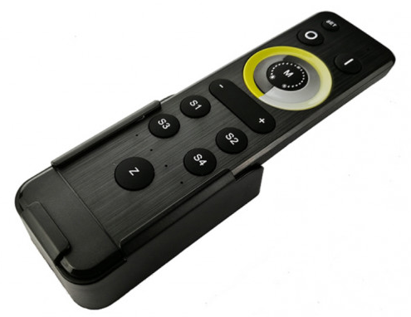
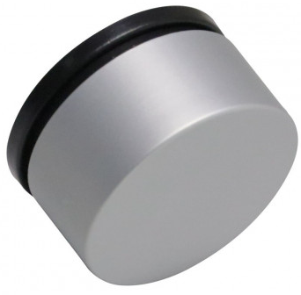

https://www.demos24plus.com/product/467118 |  |  |  | https://www.demos24plus.com/product/467120 |  | https://www.demos24plus.com/product/284572 |  |  | https://www.demos24plus.com/product/223823

 |  | 546601 | StrongLumio RF dálkový vypínač/stmívač 12V/24V |  |  | 546612 | StrongLumio bezdrátový nabíjecí dotykový vypínač/stmívač

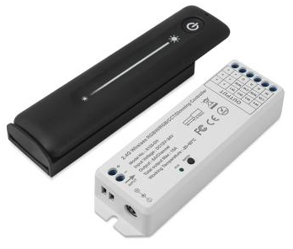
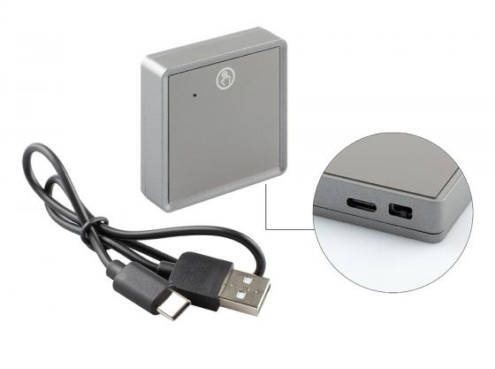

 |  | https://www.demos24plus.com/product/546601
 |  |  |  |  |  | https://www.demos24plus.com/product/546612

Sestava 1 |  |  |  | Sestava 2 |  | Sestava 3 |  |  | Sestava 4

